画面定義書
画面定義書 |  |  |  |  |  |  |  |  |  | 作成日／作成者 | 更新日／更新者 |  | 版数 | 検収
業務名称 |  | 研修管理システム |  |  | 機能名称 |  | 研修カタログ |  |  | 2024-09-13 | 2024-10-17 |  | １．０
プログラム名 |  | 学習者用研修検索画面 |  |  | プログラムID |  | LMSSCS_0200 |  |  | 竹盛 | 竹盛
サブプログラム名 |  |  |  |  | 機能種別 |  | 画面 |  |  | 機能概要

 | 画面項目項番

ログイン画面へ🚪
 | 9-1

 | 1-1 |  | 研修検索

 | 1-2～1-3 |  |  | キーワード
🔍検索
クリア
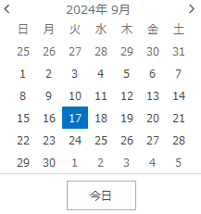
 | 1-4～1-8 |  |  | 研修開催日 |  | FROM |  | ～ TO
大分類はカテゴリマスタ,大分類表示順の昇順にA,B,C,D,,,と整列される
大分類3つごとに改行
大分類の枠の高さは、同一行内で最も高さを必要とする大分類の枠にあわせる

 | 2-1 |  | 大・中分類カテゴリ一覧

 | 2-2 |  | 大分類A |  |  |  |  | 大分類B |  |  |  | 大分類C
 | 2-3 |  |  | 中分類A1 |  |  |  |  | 中分類B1 |  |  |  | 中分類C1
 | 〃 |  |  | 中分類A2 |  |  |  |  | 中分類B2 |  |  |  | 中分類C2
 | 〃 |  |  | 中分類A3 |  |  |  |  | 中分類B3 |  |  |  | 中分類C3
 | 〃 |  |  | 中分類A4 |  |  |  |  | 中分類B4 |  |  |  | 中分類C4
 |  |  |  |  |  |  |  |  | 中分類B5
 |  |  |  |  |  |  |  |  | 中分類B6
 | 2-2
 | 2-3
 | 〃 |  | 大分類D |  |  |  |  | 大分類E |  |  |  | 大分類F
 | 〃 |  |  | 中分類D1 |  |  |  |  | 中分類E1 |  |  |  | 中分類F1
 | 〃 |  |  | 中分類D2 |  |  |  |  | 中分類E2 |  |  |  | 中分類F2
 |  |  |  | 中分類D3 |  |  |  |  | 中分類E3 |  |  |  | 中分類F3
 |  |  |  | 中分類D4 |  |  |  |  | 中分類E4 |  |  |  | 中分類F4
 |  |  |  |  |  |  |  |  | 中分類E5
 |  |  |  |  |  |  |  |  | 中分類E6

 |  |  | 大分類G
 |  |  |  | 中分類G1 |  |  |  |  | ・ |  |  |  | ・
 |  |  |  | 中分類G2 |  |  |  |  | ・ |  |  |  | ・
 |  |  |  | 中分類G3 |  |  |  |  | ・ |  |  |  | ・
 |  |  |  | 中分類G4

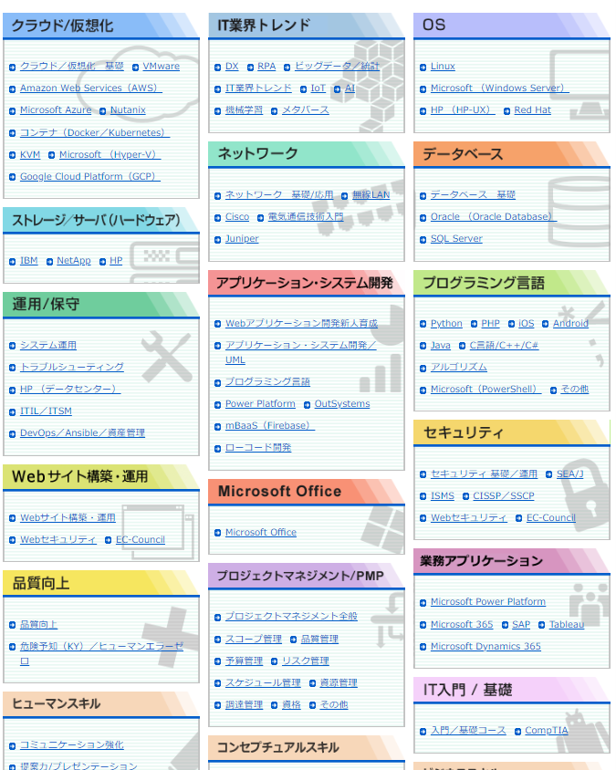
→eAcademy
→勉強会・セミナー
→社外講座
→注力ソリューション教育

